DOCUMENTACIÓN
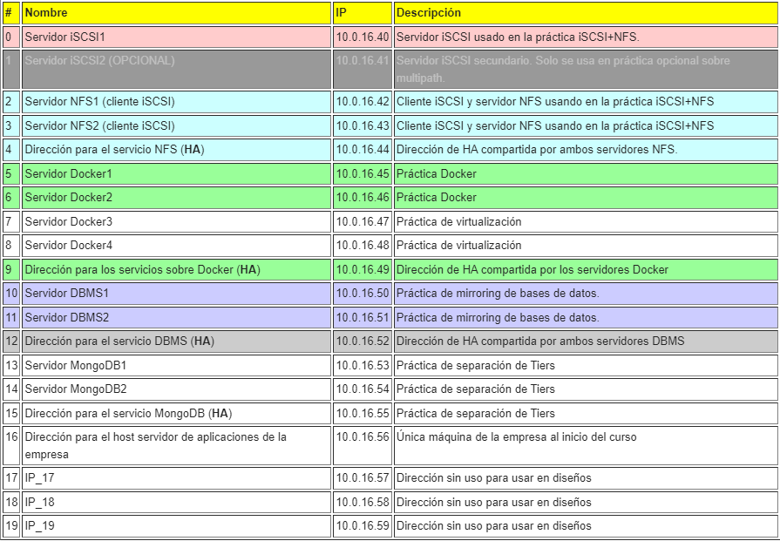
MYSQL
APLICACIÓN | USUARIO | PASSWORD | DIRECCION | ALIAS
WORDPRESS | wordpress | vc0910$$ | 10.0.16.56 | vm-16-056.ho.ac.uma.es
 | wordpress | vc0910$$ | 127.0.0.1 | localhost
OWNCLOUD | owncloud | vc0910$$ | 10.0.16.56 | vm-16-056.ho.ac.uma.es
 | owncloud | vc0910$$ | 127.0.0.1 | localhost

